Product_Comparison_Report_2015
Изображение модели |  |  | 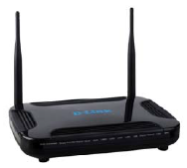 | 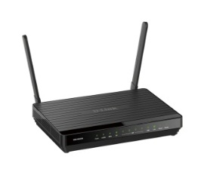 | 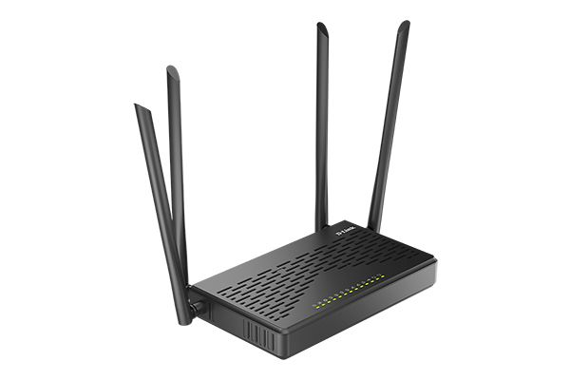 | 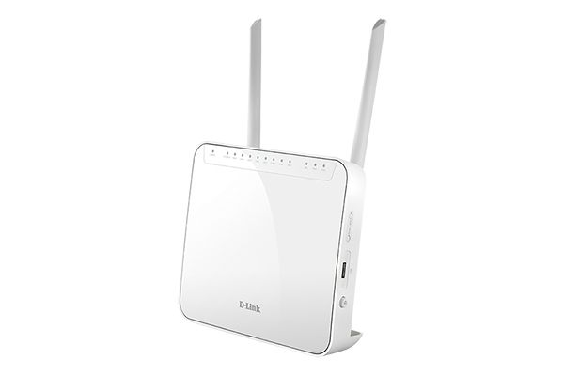 | 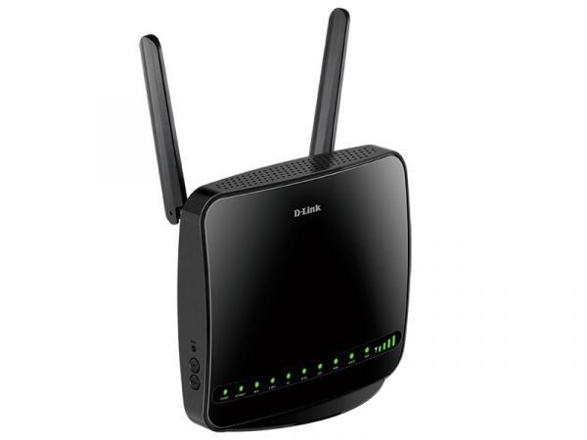 | 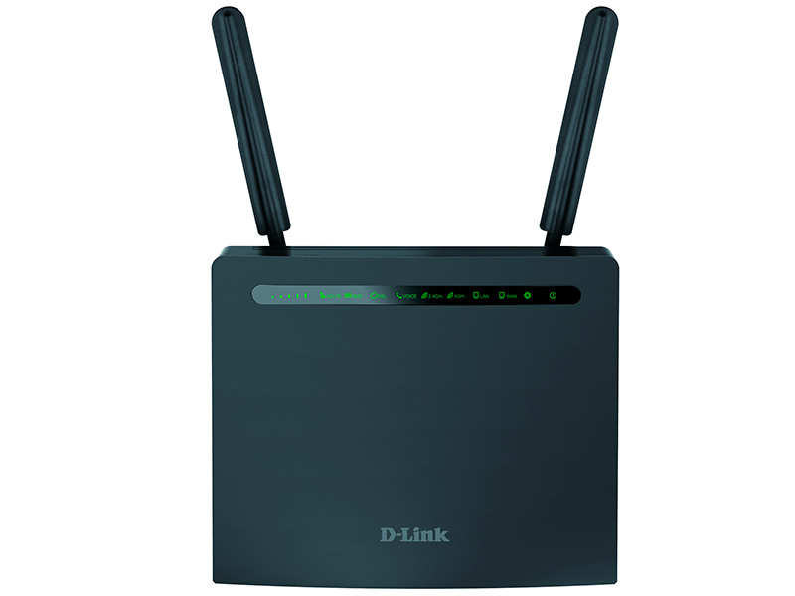
Название модели | DVG-N5402SP/1S/C1A | DVG-N5402SP/2S1U/C1A | DVG-N5402G/2S1U1L/A1A | DVG-N5402G/ACF/2S1U1L/B1A | DVG-5402GF | DVG-5402G | DWR-956 | DWR-980 | DSL-G2452GR
Интерфейсы
FXS (RJ-11) | 1 | 2 | 2 | 2 | 2 | 2 | 1 | 2 | 2
PSTN Line (RJ-11) | Нет | Нет | 1 | 1 | Нет | Нет | Нет | Нет | Нет
DSL (RJ-11) | Нет | Нет | Нет | Нет | Нет | Нет | Нет | Да | Да
Fiber WAN (SFP) | Нет | Нет | Нет | 1x1000Мбит/с | 1x1000Мбит/с | Нет | Нет | Нет | Нет
Eternet WAN (RJ-45) | 1х 10/100Мб/с | 1х 10/100Мб/с | 1х 10/100/1000Мб/с | 1х 10/100/1000Мб/с | 1х 10/100/1000Мб/с | 1х 10/100/1000Мб/с | 1х 10/100/1000Мб/с | 1х 10/100/1000Мб/с | 1х 10/100/1000Мб/с
Ethernet LAN (RJ-45) | 4х 10/100Мб/с | 4х 10/100Мб/с | 4х 10/100/1000Мб/с | 4х 10/100/1000Мб/с | 4х 10/100/1000Мб/с | 4х 10/100/1000Мб/с | 4х 10/100/1000Мб/с | 4х 10/100/1000Мб/с | 4х 10/100/1000Мб/с
USB | Нет | Да | Да | Да | Да | Да | Нет | Да | Да
Внешний адаптер питания | Да | Да | Да | Да | Да | Да | Да | Да | Да
Возможность заземления | Нет | Нет | Нет | Нет | Нет | Нет | Нет | Нет | Нет
Технические характеристики VoIP
Сигнальные протоколы | SIP | SIP | SIP | SIP | SIP | SIP | SIP | SIP | SIP
Поддерживаемые кодеки | G.711a/u (64 Кбит/с) | G.711a/u (64 Кбит/с) | G.711a/u (64 Кбит/с) | G.711a/u (64 Кбит/с) | G.711a/u (64 Кбит/с) | G.711a/u (64 Кбит/с) | G.711a/u (64 Кбит/с) | G.711a/u (64 Кбит/с) | G.711a/u (64 Кбит/с)
 | G.729A/B (8 Кбит/с) | G.729A/B (8 Кбит/с) | G.729A (8 Кбит/с) | G.729A (8 Кбит/с) | G.729A (8 Кбит/с) | G.729A (8 Кбит/с) | G.729A (8 Кбит/с) | G.729A (8 Кбит/с) | G.729A (8 Кбит/с)
 | G.726 | G.726 | G.726 (16,24,32,40 Кбит/с) | G.726 (16,24,32,40 Кбит/с) | G.726 (16,24,32,40 Кбит/с) | G.726 (16,24,32,40 Кбит/с) | G.726 (16,24,32,40 Кбит/с) | G.726 (16,24,32,40 Кбит/с) | G.726 (16,24,32,40 Кбит/с)
 |  |  | G.723.1 | G.723.1 | G.723.1 | G.723.1 | G.723.1 | G.723.1 | G.723.1
 |  |  | G.722 | G.722 | G.722 | G.722 | G.722 | G.722 | G.722

Эхо-подавление | G.168 | G.168 | G.168 | G.168 | Да | Да | Да | Да | Да
Генерация комфортного шума (CNG) | Да | Да | Да | Да | Да | Да | Да | Да | Да
Регулируемый Jitter-буфер | Адаптивный | Адаптивный | Адаптивный | Адаптивный | Адаптивный | Адаптивный | Адаптивный | Адаптивный | Адаптивный
Обнаружение голосовой активности (VAD) | Да | Да | Да | Да | Да | Да | Да | Да | Да
Функции VoIP
Серверы SIP | 1 | 1 | 1 | 1 | 2 | 1, 2* | 1, 2* | 1, 2* | 1, 2*
Поддержка резервирования SIP | Да | Да | Да | Да | Да | Да | Да | Да | Да
Общая учётная запись SIP | Нет | Нет | Нет | Нет | Нет | Нет | Нет | Нет | Нет
Регистрация на основе порта | Да | Да | Да | Да | Да | Да | Да | Да | Да
Вызовы Точка-Точка (P-t-P) | Да | Да | Да | Да | Да | Да | Да | Да | Да
Внутришлюзовые звонки без SIP-сервера (intercom) | Нет | Опционально | Да | Да | Да | Да | N/A | Да | Да
In-Band DTMF | Да | Да | Да | Да | Да | Да | Да | Да | Да
Out-of-Band DTMF (RFC-2833 и SIP-INFO) | Да | Да | Да | Да | Да | Да | Да | Да | Да
Импульсный/тоновый набор | Да/Да | Да/Да | Да/Да | Да/Да | Да/Да | Да/Да | Да/Да | Да/Да | Да/Да
Идентификация звонящего (Caller ID) | DTMF, FSK1/2 | DTMF, FSK1/2 | DTMF, FSK1/2 | DTMF, FSK1/2 | DTMF, FSK1/2 | DTMF, FSK1/2 | DTMF, FSK1/2 | DTMF, FSK1/2 | DTMF, FSK1/2
Поддержка факса | T.30 fax pass-through | T.30 fax pass-through | T.30 fax pass-through | T.30 fax pass-through | T.30 fax pass-through | T.30 fax pass-through | T.30 fax pass-through | T.30 fax pass-through | T.30 fax pass-through
 | T.38 fax relay | T.38 fax relay | T.38 fax relay | T.38 fax relay | T.38 fax relay | T.38 fax relay | T.38 fax relay | T.38 fax relay | T.38 fax relay
Редактируемое сообщение приветствия | N/A | N/A | N/A | N/A | N/A | N/A | N/A | N/A | N/A
Телефонная книга | Да | Да | Да | Да | Да | Да | Да | Да | Да
Маршрутизация вызовов | Да | Да | Да | Да | Да | Да | Да | Да | Да
План набора номера | Да | Да | Да | Да | Да | Да | Да | Да | Да
Удержание вызова | Да | Да | Да | Да | Да | Да | Да | Да | Да
Ожидание вызова | Да | Да | Да | Да | Да | Да | Да | Да | Да
Перенаправление вызова | Да | Да | Да | Да | Да | Да | Да | Да | Да
Трёхсторонняя конференция | Опционально | Опционально | Да | Да | Да | Да | Да | Да | Да
Переадресация вызова (Занято/Безусловная/ Нет ответа) | Да/Да/Да | Да/Да/Да | Да/Да/Да | Да/Да/Да | Да/Да/Да | Да/Да/Да | Да/Да/Да | Да/Да/Да | Да/Да/Да
Функция “Не беспокоить” (DND) | Да | Да | Да | Да | Да | Да | Да | Да | Да
Горячая линия (для каждого порта) | Да | Да | Да | Да | Да | Да | Да | Да | Да
Параметры линии
Регулировка чувствительности микрофона | Да | Да | Да | Да | Да | Да | Да | Да | Да
Регулировка громкости динамика | Да | Да | Да | Да | Да | Да | Да | Да | Да
Изменяемое вх. Сопротивление/Емкость | Преднастроенный региональный выбор | Преднастроенный региональный выбор | Нет | Нет | Нет | Нет | Нет | Нет | Нет
Регулироуемый Flash Time | Нет | Нет | Да | Да | Да | Да | Да | Да | Да
Настраиваемый CPT/Cadence | Преднастроенный региональный выбор | Преднастроенный региональный выбор | Преднастроенный региональный выбор | Преднастроенный региональный выбор | Преднастроенный региональный выбор + (настраиваемые тоны — опционально) | Преднастроенный региональный выбор+ (настраиваемые тоны — опционально)* | Преднастроенный региональный выбор+ (настраиваемые тоны — опционально)* | Преднастроенный региональный выбор+ (настраиваемые тоны — опционально)* | Преднастроенный региональный выбор+ (настраиваемые тоны — опционально)*
Сетевые характеристики
DHCP-Клиент | Да | Да | Да | Да | Да | Да | Да | Да | Да
Статический IP-адрес | Да | Да | Да | Да | Да | Да | Да | Да | Да
PPPoE-клиент | Да | Да | Да | Да | Да | Да | Да | Да | Да
PPTP-Клиент | Да | Да | Да | Да | Да | Да | Да | Да | Да
L2TP-Клиент | Да | Да | Да | Да | Да | Да | Да | Да | Да
3G/4G (USB-модем) | Нет | Да | Да | Да | Да | Да | Встроенный модем | Да/Встроенный модем | Да
Поддержка IPv6/для SIP | Да/Нет | Да/Нет | Да/Нет | Да/Нет | Да/Нет | Да/Нет | Да/Нет | Да/Нет | Да/Нет
IPSec-туннель | Да | Да | Да | Да | Да | Да | Да | Да | Да
PPTP/L2TP-сервер | Нет | Нет | Нет | Нет | Да | Да* | Да* | Да* | Да*
Поддержка Wi-Fi (точка доступа) | 802.11 b/g/n до 300Мбит/с | 802.11 b/g/n до 300Мбит/с | 802.11 b/g/n до 300Мбит/с | 802.11 a/b/g/n/ac (300Mb/s+867Mb/s) | 802.11 a/b/g/n/ac (300Mb/s+867Mb/s) | 802.11 a/b/g/n/ac (300Mb/s+867Mb/s) | 802.11 a/b/g/n/ac (300Mb/s+867Mb/s) | 802.11 a/b/g/n/ac (300Mb/s+867Mb/s) | 802.11 a/b/g/n/ac (300Mb/s+867Mb/s)
Поддерживаемые частоты Wi-Fi | 2.4 ГГц | 2.4 ГГц | 2.4 ГГц | 2.4 ГГц / 5 ГГц | 2.4 ГГц / 5 ГГц | 2.4 ГГц / 5 ГГц | 2.4 ГГц / 5 ГГц | 2.4 ГГц / 5 ГГц | 2.4 ГГц / 5 ГГц
Поддержка Wi-Fi (клиент) | Нет | Нет | Нет | Нет
WPS | Да | Да | Да | Да | Да | Да | Да | Да | Да
Поддержка QoS 802.1p, VLAN 802.1Q | Да | Да | Да | Да | Да | Да | Да | Да | Да
Поддержка ToS | Опционально | Опционально | Опционально | Опционально | Опционально | Опционально | Опционально | Опционально | Опционально
Преодоление NAT
...

